Informe de Comisión VIRGIS
 |  | Formato de Informe de Actividades de la Comisión

Datos del Personal Comisionado

 | Numero de Oficio de la Comision: |  |  | CDQ/P/DAR/2897/2025

 | Lugar y Periódo de la Comisión : |  |  | OAXTEPEC, DEL 27 DE OCTUBRE AL 4 DE NOVIEMBRE DE 2025

 | Nombre del Comisionado : |  | VIRGILIO LOPEZ LOPEZ |  |  |  |  |  | R.F.C. | LOLV710103JB6

 | Puesto: | JEFE DE OFICINA |  |  |  | Nivel : | 600 |  | Tipo : | CONFIANZA

DEPTO. O DIRECCIÓN : | Departamento o Dirección de Adscripción : |  |  |  | DIRECCION DE ALTO RENDIMIENTO

 | Asunto de la Comisión : |  | ASISTE COMO DELEGADO DE LA DISCIPLINA DE LUCHAS ASOCIADAS EN EL GRAN PRIX TODOS ESTRELLAS EN LA CIUDAD DE OAXTEPEC MORELOS

Reporte de las Tareas Desempeñadas durante la Comisión

 | SE APOYO EN LA ORGANIZACIÓN LOGISTICA, Y TODO LO NECESARIO COMO LO SON TRASLADOS DE DEPORTISTAS Y ENTRENADORES, DE MATERIAL DEPORTIVO, HOSPEDAJE, ALIMENTACION, HIDRATACION, ETC PARA QUE LOS DEPORTISTAS QUE PARTICIPARON EN EL GRAN PRIX TODOS ESTRELLAS REPRESENTANDO AL ESTADO DE QUINTANA ROO TUVIERAN TODAS LAS FACILIDADES NECESARIAS, CON EL FIN DE QUE TENGAN UN EXCELENTE DESEMPEÑO EN DICHA JUSTA DEPORTIVA Y POR ENDE UNA EXCELENTE PARTICIPACION, DEJANDO EL NOMBRE DE QUINTANA ROO EN ALTO.

Evidencia Fotográfica de la Comisión
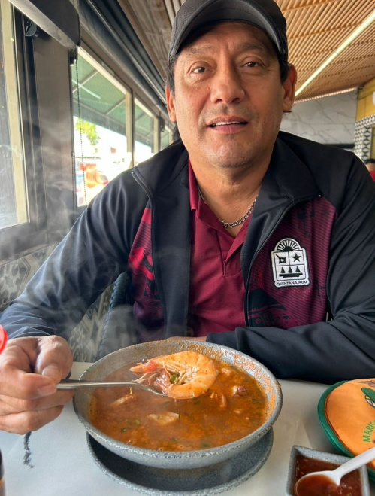 

 |  | Firma del Comisionado |  |  |  |  |  | Exclusivo Recursos Humanos

 |  | Nombre: | VIRGILIO LOPEZ LOPEZ

 |  | Puesto: | JEFE DE OFICINA

Comisión del Deporte de Quintana Roo
Calzada Veracruz No. 59, Col. Barrio Bravo C.P. 77098
Chetumal, Quintana Roo, México
Conmutador: 983 833 0019 y 983 833 00 20

 |  |  |  |  |  |  |  | Sello y Firma de Recibido

Informe de Comisión (2)
 |  | Formato de Informe de Actividades de la Comisión

Datos del Personal Comisionado

 | Numero de Oficio de la Comision: |  |  | CDQ/P/DAR/1213/2025

 | Lugar y Periódo de la Comisión : |  |  | APIZACO, TLAXCALA DEL 22 AL 28 DE ABRIL DE 2025

 | Nombre del Comisionado : |  | CLEMENTE LANDEROS MORALES |  |  |  |  |  | R.F.C. | LAMC520305RY6

 | Puesto: | JEFE DE OFICINA |  |  |  | Nivel : | 600 |  | Tipo : | CONFIANZA

DEPTO. O DIRECCIÓN : | Departamento o Dirección de Adscripción : |  |  |  | DIRECCION DE ALTO RENDIMIENTO

 | Asunto de la Comisión : |  | APOYO EN LA LOGÍSTICO EN LA SEGUNDA ETAPA MACRO REGIONAL 2025 DE LA DISCIPLINA DE ATLETISMO

Reporte de las Tareas Desempeñadas durante la Comisión

 | SE APOYO EN LA ORGANIZACIÓN LOGISTICA DEL EVENTO, EN EL TRASLADO DE DEPOSTISTAS AL LUGAR DEL EVENTO , SERVICIO DE HIDRATACION, ALIMENTACIÓN Y TODO LO NECESARIO PARA QUE LOS DEPORTISTAS TENGAN TODO ANTES, DURANTE Y DESPUES DE LAS COMPETENCIAS MISMAS QUE SE LLEVARON A CABO EN APIZACO TLAXCALA DEL 22 AL 28 DE ABRIL DEL AÑO EN CURSO.

Evidencia Fotográfica de la Comisión
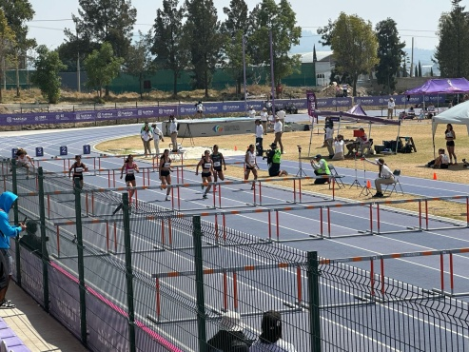 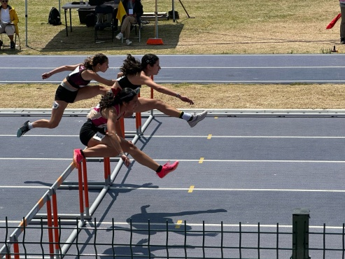 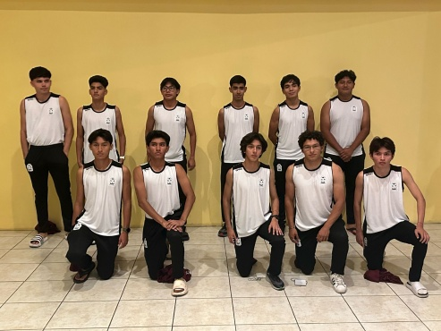 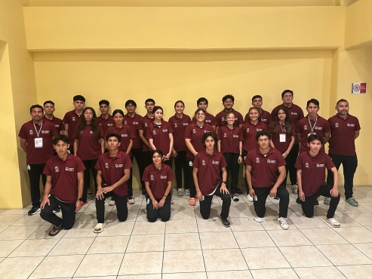

 |  | Firma del Comisionado |  |  |  |  |  | Exclusivo Recursos Humanos

 |  | Nombre: | CLEMENTE LANDEROS MORALES

 |  | Puesto: | JEFE DE OFICINA

Comisión del Deporte de Quintana Roo
Calzada Veracruz No. 59, Col. Barrio Bravo C.P. 77098
Chetumal, Quintana Roo, México
Conmutador: 983 833 0019 y 983 833 00 20

 |  |  |  |  |  |  |  | Sello y Firma de Recibido

